Plan de controle
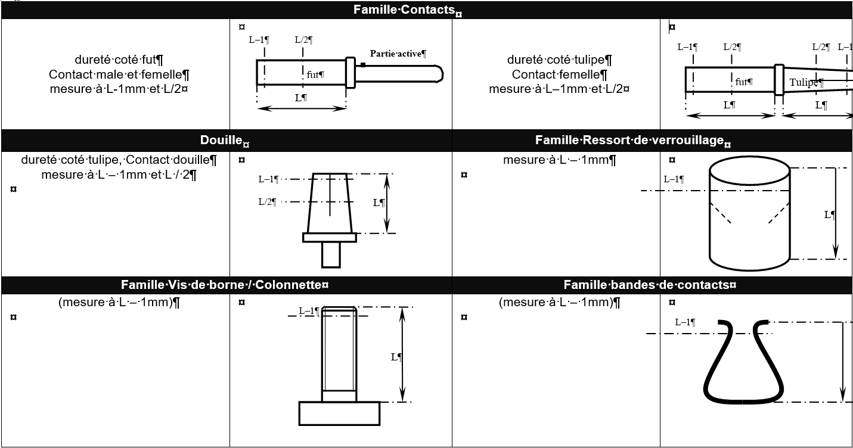
PLAN DE CONTRÔLE SUIVANT LES DIFFERENTES FAMILLES DE PRODUITS / CONTRÔLE PLAN FOLLOWING THE TYPE OF PRODUCT

Selon la famille de produits et le process suivi, la liste ci-dessous décrit le type d’essai à réaliser et le nombre de pièces à contrôler pour la qualification d’un premier article et d’une évolution. Les pièces mesurées devront être repérées et livrées à part de la livraison série.
Depending on the product family and tracking process, the list below describes the type of test to be performed and the quantity of parts to be inspected for the qualification of first article. The measured parts must be identified and delivered outside of the serial delivery.

 | Contacts spécifiques (Mâle & Femelle) Special contacts (Male & Female) | Vis de borne / Colonnette Terminal stud / pillar | Boîtiers et Platines usinés Machined Shells and plates | Ressort de verrouillage Locking spring | Bande et contact femelles Female contact strip | Découpe/emboutissage/usinage Cutting / stamping / machining | Pièces injectées Thermoplastic Injection parts

Relevé dimensionnel complet* (avec traitement) / Full dimensional report (after plating) | 10 | 5 | 2 | 10 | 10 | 5 | 5
Masse / Weight | 2 | 2 | 2 | 2 | 2 | 2 | 2
Dureté (voir ci-dessous) / Hardness (see below) | 2 | 2 |  | 2 | 2 | 2
Couple de serrage / Torque |  | 2
Fonctionnel (assemblage / gabarit) si applicable / Functional test (assembly / gage) if relevant |  | 2 | 2 | 2 | 2 | 2 | 2
Force d’insertion (sous forme de capabilité) / Insertion force (with capability) | 30 |  |  | 30 | 30
Force d'extraction (sous forme de capabilité) / Extraction force (with capability) | 30 |  |  | 30 | 30
Capabilité sur Cc exigées sur le plan / Cc capability required on the drawing | 30 | 30 | 20 | 30 | 30 | 30 | 30
Examen visuel (pas de criques, fissures, non finition, bavures…) / Visual inspection (no splits, no cracks, no finish, burrs,…) | 10 | 5 | 2 | 10 | 10 | 5 | 5
Complément si pièces traitées / Supplement if plated parts :
Epaisseur de protection (sur 5 pièces si TS vrac, sur 2 pièces pour TS à l’attache) / Protection thickness (on 5 parts if bulk coating, on 2 parts if coating fastener) | X | X | X | X | X | X
PV de tenue BROUILLARD SALIN / Conformity result of held salt spray | 2 | 2 | 2 | 2 | 2 | 2 | 2
PV de conformité suite à choc thermique / Conformity result after heat shock | 2 | 2 | 2 | 2 | 2 | 2 | 2
Résultats d’adhérence (essai de choc thermique ou sertissage ou déformation ou quadrillage+scotch) (5 pièces pour TS vrac, 1 pour pièce à l’attache) / Adherence results (Heat shock or crimping or deformation or squaring + adhesive tape) (on 5 parts if bulk coating, on 1parts if coating fastener) | X | X | X | X | X | X | X
Vérification nuancier de teinte selon plaquette fournies / Checking color according plate provided |  | 5 | 2 |  |  | 5 | 5

*Toutes les quantités de pièces s’entendent « par empreinte » All quantities of parts are for each stamp
Instruction pour les contrôles mécaniques (dureté) / APPENDIX: Instruction for mechanical testing (hardness)

